Задание 1
1
2
5
3
6
4
7
8
9
11
15
11
6
7
4
5
3
12
10
17
9

Целевая функция | Переменные |  | Ограничения
F= | X12= | 0 | 1.000001 | 1
39.000039 | X13= | 0 | 0 | 0
 | X14= | 1.000001 | 0 | 0
 | X24= | 0 | 1.000001 | 1
 | X25= | 0 | 2.2204460493E-16 | 0
 | X34= | 0 | 0 | 0
 | X36= | 0 | 0 | 0
 | X45= | 1.000001 | 0 | 0
 | X46= | 0
 | X47= | 0
 | X58= | 1.000001
 | X67= | 0
 | X68= | 0
 | X78= | 0

Задание 2
1
3
5
2
4
20,12
10,6
16,10
12,5
14,6
6,4
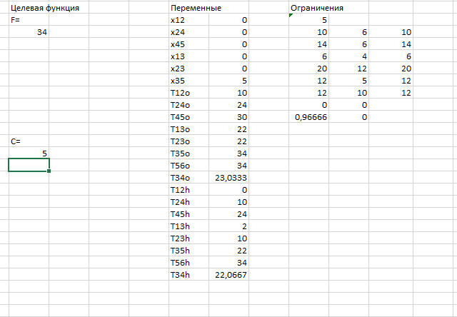
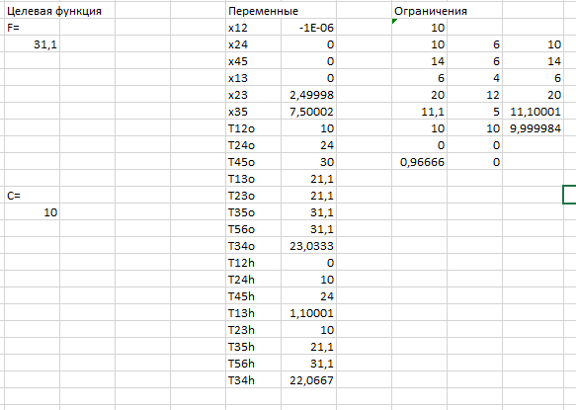
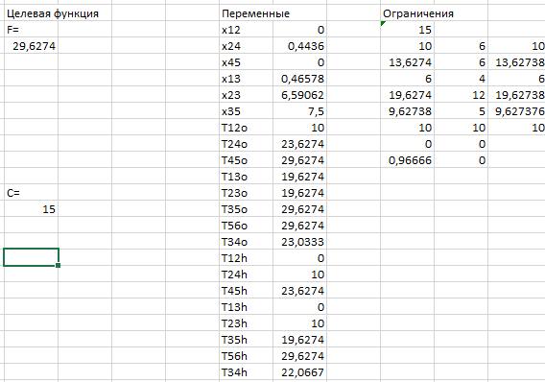
 |  |  |  |  |  | K |  |  | t | d
 |  |  |  |  |  | 0.02 |  | 12 | 10 | 6 | Время выполнения с ограничением 5 |  | Время выполнения с ограничением 10 |  | Время выполнения с ограничением 15
 |  |  |  |  |  | 0.06 |  | 24 | 14 | 6
 |  |  |  |  |  | 0.01 |  | 45 | 6 | 4
 |  |  |  |  |  | 0.04 |  | 13 | 20 | 12
 |  |  |  |  |  | 0.03 |  | 23 | 12 | 5
 |  |  |  |  |  | 0.05 |  | 35 | 16 | 10
 |  |  |  |  |  | 0 |  | 56 | 0 | 0
 |  |  |  |  |  | 0 |  | 34 | 0 | 0

 |  |  |  | продолжительность, минимальное время

Целевая функция |  | Переменные |  |  | Ограничения
F= | 1 | x12 | 0 |  | 30
26.752851538 | 2 | x24 | 3.8656530753 |  | 10.000000147 | 6 | 10
 | 3 | x45 | 0 |  | 10.752851391 | 6 | 10.752851417 |  |  |  | Время выполнения с ограничением 20 |  | Время выполнения с ограничением 25 | Время выполнения с ограничением 30
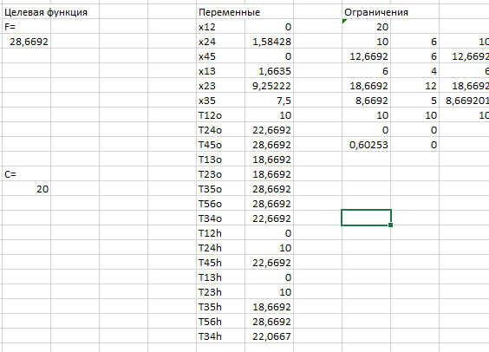
 | 4 | x13 | 4.0589355176 |  | 5.9999999999 | 4 | 6
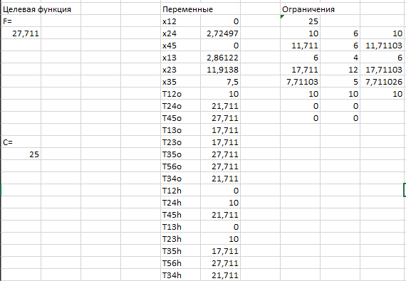
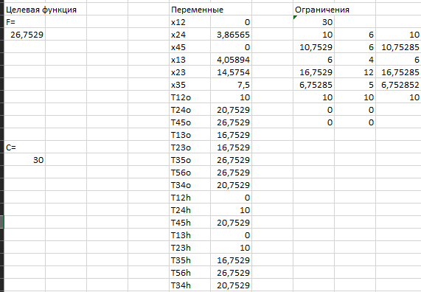
 | 5 | x23 | 14.575412339 |  | 16.752851538 | 12 | 16.752851586
 | 6 | x35 | 7.4999990681 |  | 6.7528513904 | 5 | 6.7528515579
 | 7 | T12o | 10.000000147 |  | 10 | 10 | 10.000000746
 | 8 | T24o | 20.752851538 |  | 0 | 0
 | 9 | T45o | 26.752851538 |  | 0 | 0
сумма вложенных средств | 10 | T13o | 16.752851538
C= | 11 | T23o | 16.752851538
30 | 12 | T35o | 26.752851538
 | 13 | T56o | 26.752851538
 | 14 | T34o | 20.752851538
 | 15 | T12h | 0
 | 16 | T24h | 10.000000147
 | 17 | T45h | 20.752851538
 | 18 | T13h | 0
 | 19 | T23h | 10.000000147
 | 20 | T35h | 16.752851538
 | 21 | T56h | 26.752851538 |  |  |  |  |  |  |  | F | C
 | 22 | T34h | 20.752851538 |  |  |  |  |  |  |  | 34 | 5
 |  |  |  |  |  |  |  |  |  |  | 31.1 | 10
 |  |  |  |  |  |  |  |  |  |  | 29.62 | 15
 |  |  |  |  |  |  |  |  |  |  | 28.66 | 20
 |  |  |  |  |  |  |  |  |  |  | 27.71 | 25
 |  |  |  |  |  |  |  |  |  |  | 26.75 | 30

Задание 3
1
2
4
5
3
 |  |  |  |  |  | Работа
 |  |  |  |  | Параметры | (1,2) | (1,3) | (2,3) | (2,4) | (3,5) | (4,5)
 |  |  |  |  |  | 2 | 4 | 6 | 4 | 6 | 3
 |  |  |  |  |  | 35 | 22 | 45 | 32 | 24 | 65
 |  |  |  |  |  | 2 | 1.5 | 8 | 6 | 3 | 2.5
 |  |  |  |  | сij | 35 | 11.5 | 20.999998769 | -16 | 24 | 65

T0= | 17
tкр= | 15

Целевая функция |  |  | Переменные |  |  | Ограничения
140.49999877 |  | 1 | i12 | 0 |  | 2
 |  | 2 | i13 | 0 |  | 11
 |  | 3 | i23 | 2 |  | 9.0000001538
 |  | 4 | i24 | 2 |  | 12
 |  | 5 | i35 | 11 |  | 6
 |  | 6 | i45 | 14 |  | 3
 |  | 7 | j12 | 2
 |  | 8 | j13 | 11
 |  | 9 | j23 | 11.000000154
 |  | 10 | j24 | 14
 |  | 11 | j35 | 17
 |  | 12 | j45 | 17

